상품제안서
알로 실내 데스크 & 차량용 공기청정기 | 상품코드: S27301

 |  |  |  |  |  |  | 02-713-8555 | www.synergygift.co.kr
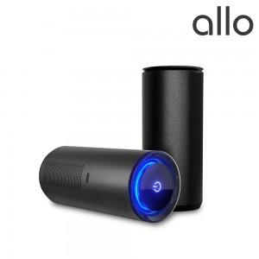

【상세/제작정보】

【인쇄/포장옵션】 | 레이저 / 포장지포장

【공급단가】 | 수량 | 30~ | 100~ | 300~ | 500~ | 1,000~
*VAT별도 | 단가 | 30,720원 | 29,070원 | 27,650원 | 26,940원 | 26,470원

【상품 URL】 | https://www.synergygift.co.kr:443/src/goods_detail.php?gdno=27301

